Sheet1
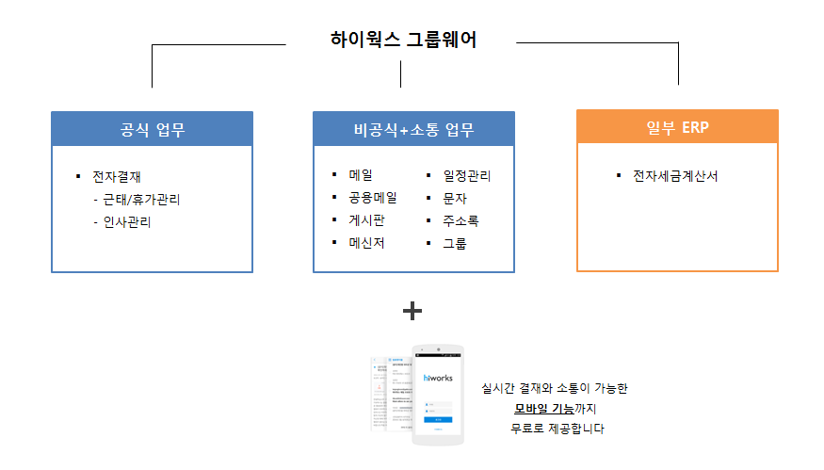

그룹웨어
공식업무
* 전자결재
- 근태/휴가관리
- 인사관리
일부 ERP
* 전자세금계산서
비공식+소통 업무
* 메일 * 일정관리
* 공용메일 * 문자
* 게시판 * 주소록
* 메신저 * 그룹

전자결제
실시간 결재 업무

돈 = 회계
인사 = 직원

회계관리
실시간 결재 업무

해당 시점에 참고하는 자료를 고려

